Oppgave 14
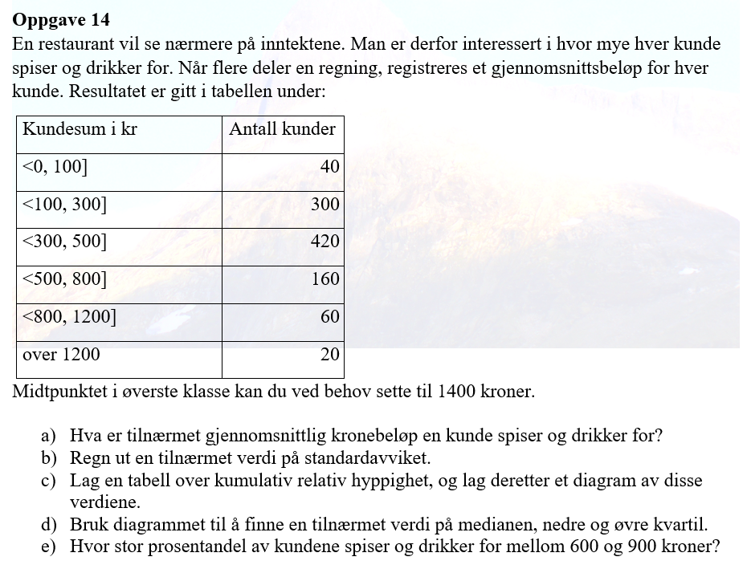
nedre grense | øvre grense | frekvens | midtplunkt x_m | f*x_m | f*(x_m-g)^2 | Rel.frekvens | Kum.rel.frekvens
0 | 100 | 40 | 50 | 2000 | 5535360 | 0.04 | 0.04
100 | 300 | 300 | 200 | 60000 | 14785200 | 0.3 | 0.34
300 | 500 | 420 | 400 | 168000 | 203280 | 0.42 | 0.76
500 | 800 | 160 | 650 | 104000 | 8317440 | 0.16 | 0.92
800 | 1200 | 60 | 1000 | 60000 | 20045040 | 0.06 | 0.98
1200 | 1600 | 20 | 1400 | 28000 | 19129680 | 0.02 | 1
 | SUM | 1000 |  | 422000 | 68016000

a) Gjennomsnittlig kronesum= |  |  | 422 | kr
 | Kum.rel.frekvens
100 | 0.04
300 | 0.34
500 | 0.76
800 | 0.92
1200 | 0.98
1600 | 1
b) Empirisk varians= |  | 68084.084084
Standardavviket= |  | 260.93 | kr

c)
øvre grense | Kum.rel.frekvens
100 | 0.04
300 | 0.34
500 | 0.76
800 | 0.92
1200 | 0.98
1600 | 1

d)
Medianen= | ca.370 kr
Q_1= | ca.240 kr
Q_3= | ca.490 kr |  | e) 93%-80%=13% av alle kundene betaler mellom 600 kr og 900 kr.

